Estadísticas
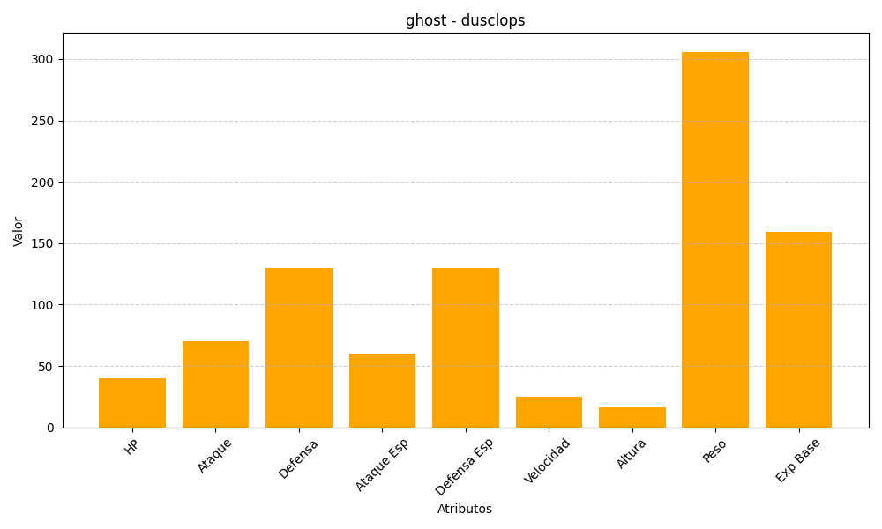
ID | Nombre | Tipo | HP | Ataque | Defensa | Ataque Especial | Defensa Especial | Velocidad | Altura | Peso | Experiencia Base
356 | dusclops | ghost | 40 | 70 | 130 | 60 | 130 | 25 | 16 | 306 | 159

